BT1
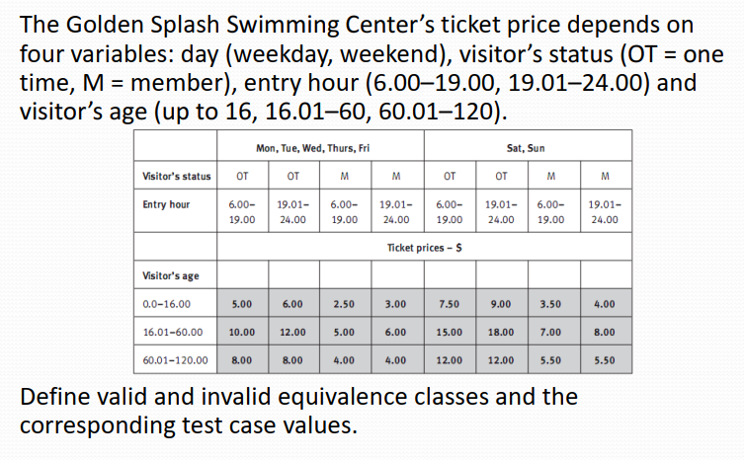
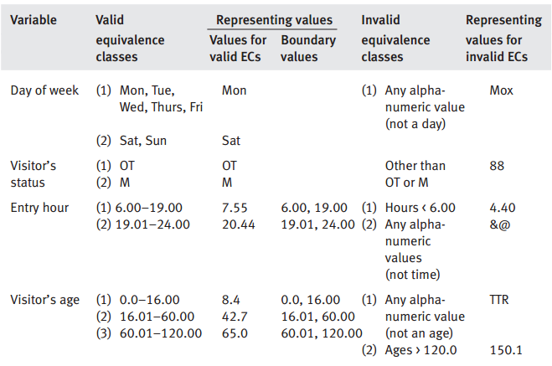
 | Giave(DayofWeek, VisitorStatus, EntryHour, VisitAge)
 |  |  |  |  |  | # | Test case name | Input (4 bien) |  |  |  | Expected (1 bien) Results | Actual Results | Status
# | Conditions | Valid Partions | Invalid Partions | Valid Boundaries | Invalid Boundaries |  |  | DayofWeek | VisitorStatus | EntryHour | VisitAge | Price
1 | DayofWeek | {Mon, Tue, Wed, Thurs, Fri} | not a day of week | Mon, Fri | Sat, Sun | 1 | VP1 | Tue | OT | 8 | 12 | 5
 |  | {Sat, Sun} |  | Sat, Sun | Mon, Tue, Wed, Thurs, Fri | 2 | VP2 | SAT | M | 19,02 | 16,02 | 8
2 | VisitorStatus | OT/M | not OT/ M | OT,M |  | 3 | VP3 | WEB | M | 19,03 | 62,01 | 4
 |  |  |  |  |  |  | DayofWeek
3 | Entry hour | 6:00-19:00 | HOUR < 6:00 | 6:00,19:00 | HOUR < 6:00 | 4 | IVP1 not a day of week | Mox | xx | 8 | xx | yy
 |  | 19:01-24:00 | NOT TIME | 19:01,24:00 |  |  | IVP2
4 | Visitor's age | 0:0-16:00 | NOT AN AGE | 0:0,16:00 | AGE > 120 |  | VB1 | TUE | OT | 6:02:00 | 1 | 5
 |  | 16.01-60.00 |  | 16.01,60.00 |  |  | VB2 | TUE | M | 20:01:00 | 17 | 6
 |  | 60.01-120:00 | AGE > 120 | 60.01,120:00 |  |  | VB3 | TUE | OT | 20:01:00 | 61 | 8
 |  |  |  |  |  |  | IVB1 | TUE
 |  |  |  |  |  |  | VisitorStatus | TUE
 |  |  |  |  |  | 5 | IVP1 not OT/ M | Tue | 88 | 8 | xx | yy
 |  |  |  |  |  | … |  | TUE
 |  |  |  |  |  |  | VB1 | TUE
 |  |  |  |  |  |  |  | TUE
 |  |  |  |  |  |  | IVB1 | TUE
 |  |  |  |  |  |  |  | TUE
 |  |  |  |  |  |  | EntryHour

BT17
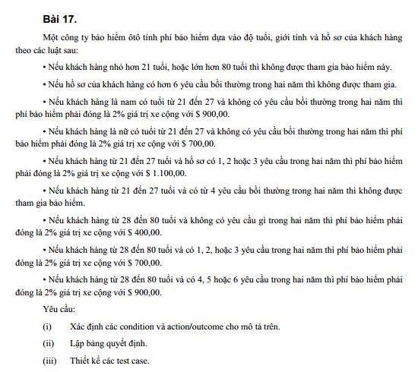
 |  |  |  |  |  |  |  |  |  |  | Câu i: | Điều Kiện | Kết Quả
 |  |  |  |  |  |  |  |  |  |  | 1 | Tuổi của khách hàng < 21 hoặc > 80 | Không được tham gia bảo hiểm.
 |  |  |  |  |  |  |  |  |  |  | 2 | Số lượng yêu cầu bồi thường trong hai năm > 6 | Không được tham gia bảo hiểm.
 |  |  |  |  |  |  |  |  |  |  | 3 | Nam từ 21 đến 27 tuổi và không có yêu cầu bồi thường trong hai năm | Phí bảo hiểm = 2% giá trị xe + $900,00.
 |  |  |  |  |  |  |  |  |  |  | 4 | Nữ từ 21 đến 27 tuổi và không có yêu cầu bồi thường trong hai năm | Phí bảo hiểm = 2% giá trị xe + $700,00.
 |  |  |  |  |  |  |  |  |  |  | 5 | Tuổi từ 21 đến 27 và có 1, 2 hoặc 3 yêu cầu bồi thường trong hai năm | Phí bảo hiểm = 2% giá trị xe + $1,100,00.
 |  |  |  |  |  |  |  |  |  |  | 6 | Tuổi từ 21 đến 27 và có 4 yêu cầu bồi thường trong hai năm | Không được tham gia bảo hiểm.
 |  |  |  |  |  |  |  |  |  |  | 7 | Tuổi từ 28 đến 80 và không có yêu cầu gì trong hai năm | Phí bảo hiểm = 2% giá trị xe + $400,00.
 |  |  |  |  |  |  |  |  |  |  | 8 | Tuổi từ 28 đến 80 và có 1, 2 hoặc 3 yêu cầu bồi thường trong hai năm | Phí bảo hiểm = 2% giá trị xe + $700,00.
 |  |  |  |  |  |  |  |  |  |  | 9 | Tuổi từ 28 đến 80 và có 4, 5 hoặc 6 yêu cầu bồi thường trong hai năm | Phí bảo hiểm = 2% giá trị xe + $900,00.

Câu ii: Lập bảng quyết định
C\R | R1 | R2 | R3 | R4 | R5 | R6 | R7 | R8 | R9 | R10 | R11 | R12 | R13 | R14 | R15 | R16 | R17 | R18 | R19 | R20 | R21 | R22 | R23 | R24 | R25 | R26 | R27 | R28 | R29 | R30 | R31 | R32
Conditions | 0 | 0 | 0 | 0 | 0 | 0 | 0 | 0 | 0 | 0 | 0 | 0 | 0 | 0 | 0 | 0 | 0 | 0 | 0 | 0 | 1100 | 1100 | 0 | 0 | 0 | 0 | 400 | 400 | 700 | 700 | 900 | 900
Tuổi | T1 | T1 | T1 | T1 | T1 | T1 | T1 | T1 | T2 | T2 | T2 | T2 | T2 | T2 | T2 | T2 | T3 | T3 | T3 | T3 | T3 | T3 | T3 | T3 | T4 | T4 | T4 | T4 | T4 | T4 | T4 | T4
Giới tính | X | X | X | X | Y | Y | Y | Y | X | X | X | X | Y | Y | Y | Y | X | X | X | X | Y | Y | Y | Y | X | X | X | X | Y | Y | Y | Y
Hồ sơ vi phạm | H1 | H1 | H2 | H2 | H3 | H3 | H4 | H4 | H1 | H1 | H2 | H2 | H3 | H3 | H4 | H4 | H1 | H1 | H2 | H2 | H3 | H3 | H4 | H4 | H1 | H1 | H2 | H2 | H3 | H3 | H4 | H4
TUOI=4 |  | T1<21 | T2>80 | T3=(21-27) | T4=(28-80)
GIOI TINH=2 |  | X=Nam ,Y = Nữ
HO SO VI PHAM=4 |  | H1>6 | H2=0 | H3=1,2,3 | H4=4,5,6

Câu iii: Testcase
# | Test case name | Input |  |  | Expected |  | Actual | Status
 |  |  |  |  | Results |  | Results
 |  | TUOI | GIOI TINH | HO SO | RESULT
 |  | 20 | NAM | 7 | 0
 |  | 81 | NAM | 7 | 0
 |  | 25 | NAM | 7 | 0
 |  | 25 | NAM | 0 | 0
 |  | 25 | NU | 2 | 1100
 |  | 25 | NU | 5 | 0
 |  | 30 | NAM | 7 | 0
 |  | 30 | NAM | 0 | 400
 |  | 30 | NU | 2 | 700
 |  | 30 | NU | 5 | 900

BT10
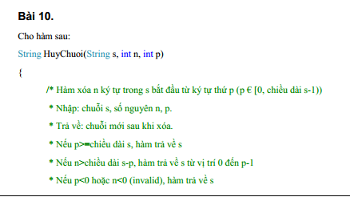

# | Conditions | Valid Partions | Invalid Partions | Valid Boundaries | Invalid Boundaries
 | s | length >0 | int
 | n | int, >=0 | String
 |  | int, < 0 | String
 |  | > length(s) - p | int
 | p | int, [0, s -1] | String
 |  | int < 0 | String
 |  | int, >= length(s) | 0

